会議室裏面
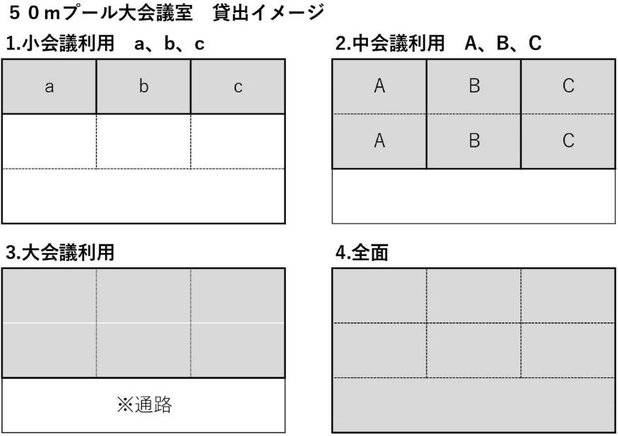
使 用 許 可 条 件

1. | この許可書は新青森県総合運動公園の研修室及び会議室を使用する前に、必ず受付に
 | 提示してください。

2. | 設備使用の許可は、他人に譲渡し、又は転貸することはできません。

3. | 納付された使用料は、条例に定める以外は返納できません。

4. | 準備及び後始末は、許可された時間内に使用者側で行ってください。

5. | 建物及び附属設備等を破損、汚損又は滅失した場合、生じた損害について賠償していた
 | だきます。

6. | 騒音、怒声を発し、暴力を用いる等他人に迷惑をかける行為をさせないでください。

7. | 設備及び附属設備等の使用にあたっては、職員の指示に従ってください。

8. | 取得した個人情報は、施設使用に関わる業務に利用します。

※ | サブアリーナ研修室レイアウト図
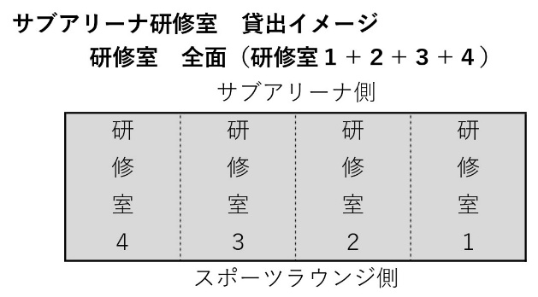

※ | ５０ｍプール大会議室レイアウト図

